Chi tiết địa chất
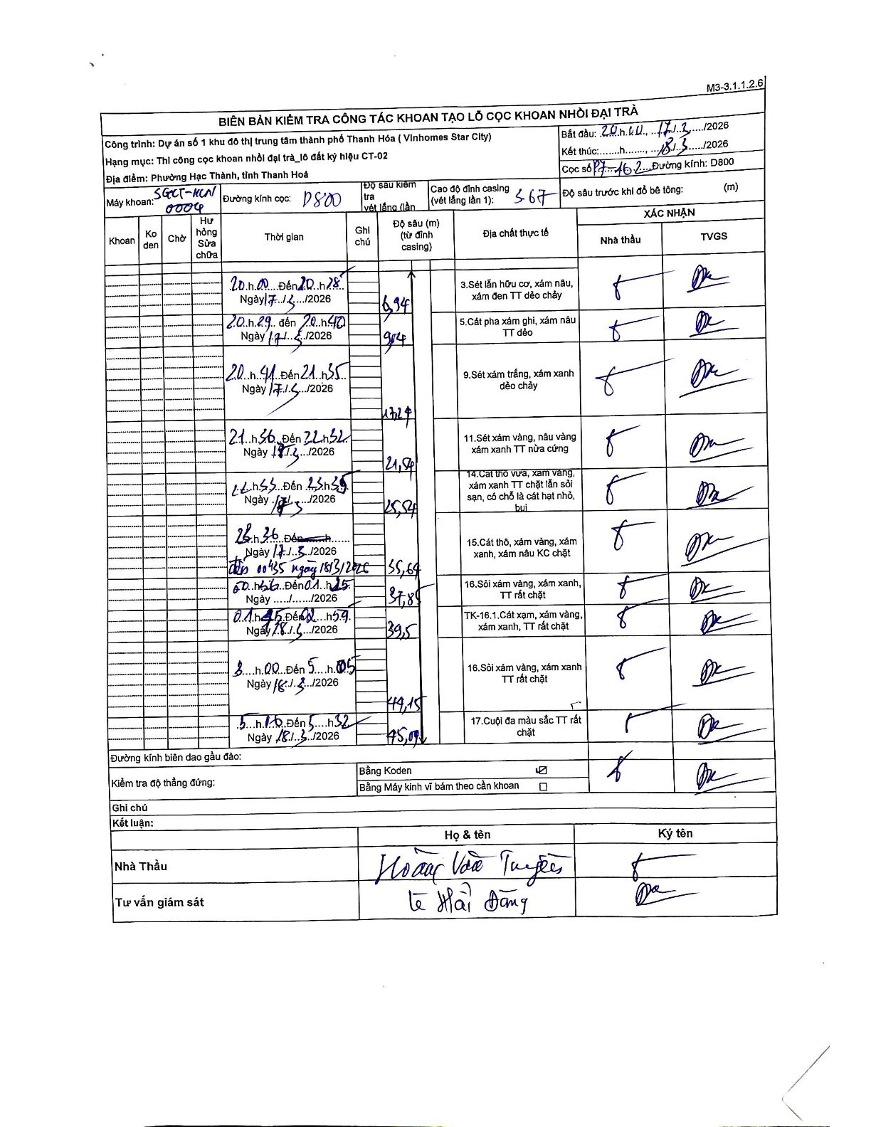
Dự án | Star City Thanh Hóa
Hạng mục | Thi công cọc khoan nhồi, tường vây cho các hạng mục_Lô CT-02
Tên bộ phận | Lô đất ký hiệu CT-02
Số hiệu cọc | P7-162
Tên Máy khoan | SGCT-KCN0004
Đường kính | D800
Bắt đầu thi công | 20:00 17/01/2026
Kết thúc thi công | 05:32 18/01/2026

Địa chất TT | Đường kính | Mô tả lớp thiết kế | Từ (h) | Đến (h) | Cao độ từ | Cao độ đến | T.Gian (h) | Dài (m) | V (m/h) | Ghi chú
3 | D800 | Sét lẫn hữu cơ, xám nâu, xám đen TT dẻo chảy | 20:00 17/01/2026 | 20:40 17/01/2026 | -3.67 | -6.94 | 0.67 | 3.27 | 4.91
5 | D800 | Cát pha xám ghi, xám nâu TT dẻo | 20:41 17/01/2026 | 21:35 17/01/2026 | -6.94 | -9.04 | 0.9 | 2.1 | 2.33
9 | D800 | Sét xám trắng, xám xanh dẻo chảy | 21:36 17/01/2026 | 22:32 17/01/2026 | -9.04 | -17.21 | 0.93 | 8.17 | 8.75
11 | D800 | Sét xám vàng, nâu vàng xám xanh TT nửa cứng | 22:33 17/01/2026 | 23:35 17/01/2026 | -17.21 | -21.54 | 1.03 | 4.33 | 4.19
14 | D800 | Cát thô vừa, xám vàng, xám xanh TT chặt lẫn sỏi sạn, có chỗ là cát hạt nhỏ, bụi | 23:36 17/01/2026 | 00:35 18/01/2026 | -21.54 | -25.84 | 0.98 | 4.3 | 4.37
15 | D800 | Cát thô, xám vàng, xám xanh, xám nâu KC chặt | 00:36 18/01/2026 | 01:25 18/01/2026 | -25.84 | -35.64 | 0.82 | 9.8 | 12
16 | D800 | Sỏi xám vàng, xám xanh, TT rất chặt | 01:45 18/01/2026 | 02:59 18/01/2026 | -35.64 | -37.85 | 1.23 | 2.21 | 1.79
8 | D800 | TK-16.1. Cát xạm, xám vàng, xám xanh, TT rất chặt | 03:00 18/01/2026 | 04:00 18/01/2026 | -37.85 | -39.5 | 1 | 1.65 | 1.65 | Ước lượng thời gian từ khoảng gộp 03:00 - 05:05
16 | D800 | Sỏi xám vàng, xám xanh TT rất chặt | 04:01 18/01/2026 | 05:05 18/01/2026 | -39.5 | -44.15 | 1.07 | 4.65 | 4.36 | Ước lượng thời gian từ khoảng gộp 03:00 - 05:05
17 | D800 | Cuội đa màu sắc TT rất chặt | 05:10 18/01/2026 | 05:32 18/01/2026 | -44.15 | -45.07 | 0.37 | 0.92 | 2.51

ẢNH BIÊN BẢN GỐC

